Upload
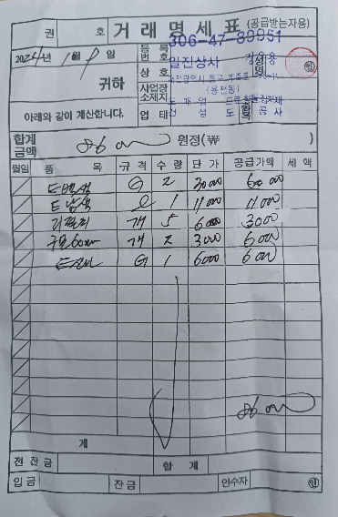
표준내역코드 | 세부공종 | 품명 | 규격 | 단위 | 수량 | 재료비단가 | 재료비소계 | 노무비단가 | 노무비소계 | 기계경비단가 | 기계경비소계 | 기타경비단가 | 기타경비소계 | 할증코드 | 재료비할증율 | 노무비할증율 | 할증내용
999999 | 수장공사 | 시중가 | 빨래건조대 | EA | 6 | 25,900
999999 | 수장공사 | 시중가 | 베란다 우수배관 트랩 | EA | 6 | 10,500

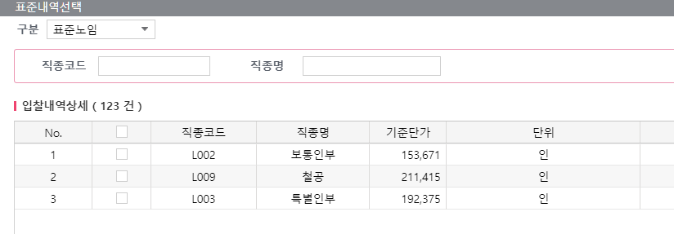

<첨부1_사택 5동 경비실 입구 안전봉 구입 명세서>

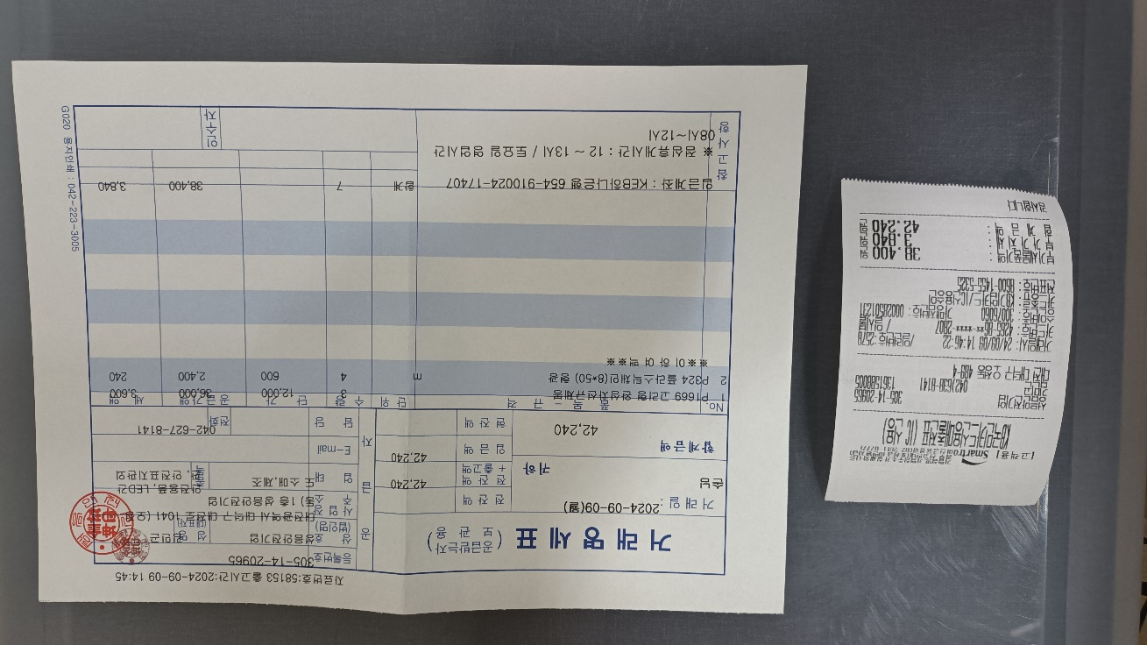

<첨부2_어린이 놀이터 목재 도장용, 오일스테인 자재비 거래명세서>
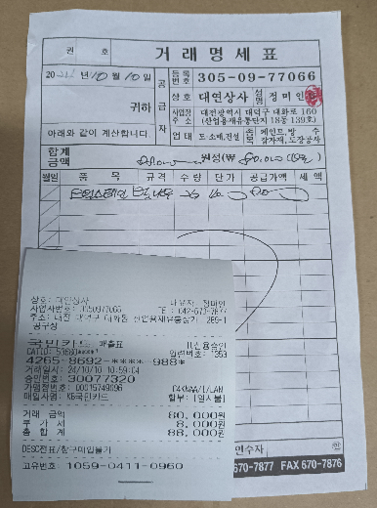

<첨부3_어린이 놀이터 의자 목재 교체 자재비 구입 및 가공, 세금계산서>
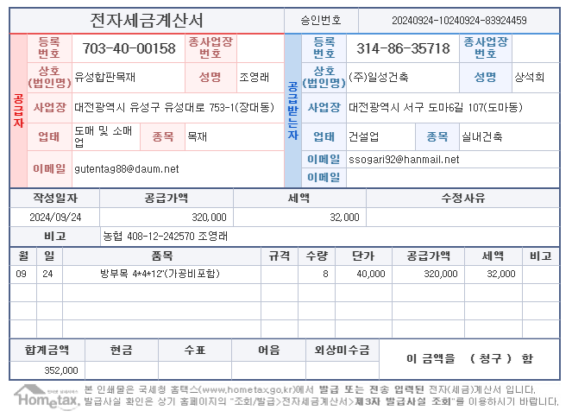

<첨부4_사택 2-208,308 현관방화문 보수 전문업체 세금계산서>
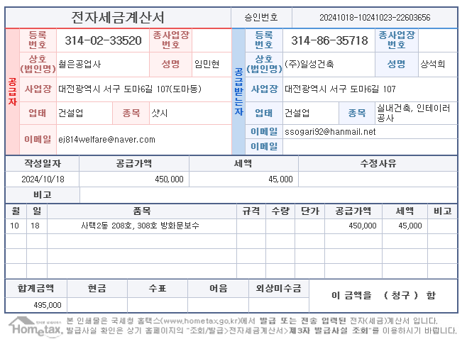

<첨부5_사택 103동 1-2라인 자동문 보수, 전문업체 세금계산서>
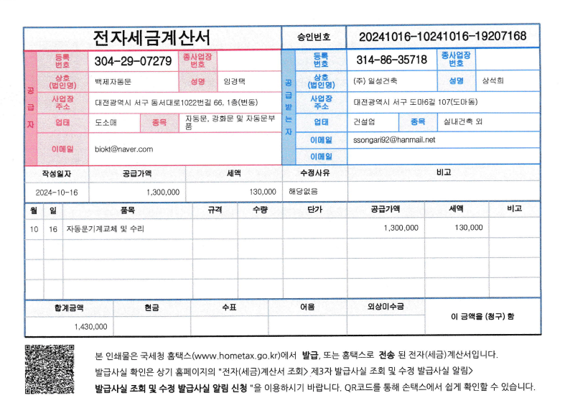

<첨부6_사택 7-203 씽크대 도어 1개 교체 세금계산서>
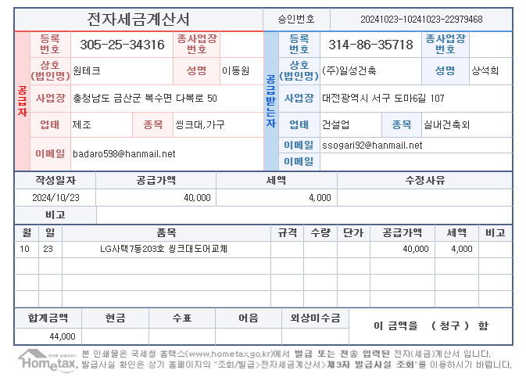

<첨부7_사택 7동 놀이터 운동기구 도장용 페인트 구입 명세서>

